Plan1
ASSOCIAÇÃO DE CLASSES | ASSOCIAÇÃO DE CLASSES
O que é a Associação de Classes? | Associação de Classes: são as diversas formas como as Classes se associam dentro de um sistema e como nós podemos representar essas associações dentro de um Diagrama de Classes. Cada interação entre uma Classe e outra pode diferir de acordo com o objetivo da aplicação, do cenário envolvido e com o propósito de cada Classe. Cada Associação também tem a sua multiplicidade, que se refere ao número de interações que uma Classe pode ter com a outra Classe.
Quais são os Tipos de Associação de Classe existentes? | - Associação Unária; - Associação Binária; - Generalização; - Dependência; - Agregação; - Composição;
Como se dá a Associação Unária? | Associação Unária: é uma associação onde um objeto da Classe precisa ser associado a um ou mais elementos da mesma Classe. Por exemplo, uma Classe Funcionário onde temos um método para calcular o salário dos funcionários e os atributos desses funcionários, o método vai precisar associar os objetos gerados pela própria Classe para fazer a sua operação, ou seja, o relacionamento será totalmente unário. A multiplicidade desse relacionamento é 1 para 1..*
Ilustre como representamos uma Associação Unária num Diagramas de Classes | 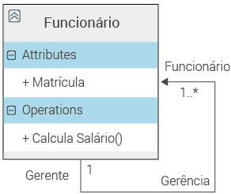
- reservada para a questão acima -
Como se dá a Associação Binária? | Associação Binária: essa é a associação mais utilizada, onde uma Classe precisa referenciar a outra Classe por através de uma ligação. Por exemplo, imagine que no Diagrama anterior onde tínhamos os detalhes do funcionário agora precise ter uma ligação com uma outra Classe onde está expresso o Departamento onde o funcionário trabalha. A multiplicidade desse relacionamento é 1 para *.
Ilustre como representamos uma Associação Binária num Diagramas de Classes
Como se dá a Generalização? | Generalização: essa associação é feita por através de herança, onde temos uma Super Classe que irá herdar os seus atributos e métodos sobre uma Sub Classe. Por exemplo, todos os funcionários da Classe Funcionário podem ser herdados de uma Super Classe Pessoa. A multiplicidade nesse caso não se aplica, visto que é um relacionamento de Herança, ou como é mais comum dizer num diagrama de Classes, é um relacionamento do tipo Tem 1, onde a Classe Especializada herda os elementos da Classe Generalizadora. No Diagrama de Classes uma Generalização sempre é representada por uma seta apontando da Classe Especializada para a Classe Generalizadora.
Ilustre como representamos uma Generalização num Diagramas de Classes | 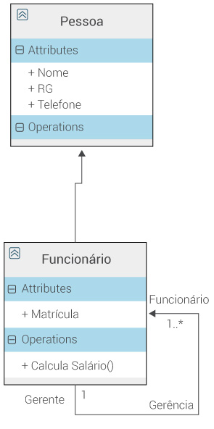
- reservada para a questão acima -
ASSOCIAÇÃO DE CLASSES | ASSOCIAÇÃO DE CLASSES
Como se dá a Dependência? | Dependência: essa associação expressa um grau de dependência entre 2 classes, onde uma Classe depende de outra ou uma Classe deve preceder a outra em relação as operações. Por exemplo, uma Classe Produto irá preceder uma Classe Marca, pois não podemos cadastrar uma marca para produto nenhum. A multiplicidade nesse caso também não se aplica, visto que o relacionamento é somente para demostrar a dependência que uma Classe tem em relação á outra Classe. No Diagrama de Classes a Dependência sempre é representada por uma seta tracejada onde a Classe Responsável aponta para a Classe Dependente dela.
Ilustre como representamos uma Dependência num Diagramas de Classes
Como se dá a Agregação? | Agregação: essa associação expressa a ideia de uma Classe usar as Instâncias de outra Classe, é uma associação de tipo Bottom-Up, onde juntamos os objetos de uma ou mais Classes para gerando operações sobre a Classe Agregadora. Apesar de não ser uma Herança, esse relacionamento também é do tipo Tem 1, pois ele pega o objeto de uma Classe para a outra, porém ele gera multiplicidade pelo fato de que podemos pegar várias Instâncias de uma ou mais Classes. Sua Multiplicidade é sempre de 1 para 1..*. No Diagrama de Classes a Agregação sempre é representada por um losângulo sem preenchimento na Classe Agregadora que leva para uma seta na Classe Agregada.
Ilustre como representamos uma Agregação num Diagramas de Classes | 
Como se dá a Composição? | Composição: essa associação é uma agregação evoluída, onde a Classe agregadora tem total poder de inclusão e exclusão das Instâncias das suas Classes Dependentes, o que não acontece numa agregação, já que cada Classe é responsável pelas suas instâncias independentemente. A Composição tem o que chamamos de relação da morte, por ter total poder sobre os objetos da Classes Dependentes. Apesar de não ser uma Herança, esse relacionamento também é do tipo Tem 1, assim como a Agregação, também gerando multiplicidade de 1 para 1..*. No Diagrama de Classes a Composição é representada pelo losângulo preenchido na Classe Agregadora que leva para uma seta na Classe Agregada.
Ilustre como representamos uma Composição num Diagramas de Classes

